申込書（Eメール用）
 |  |  |  |  |  |  |  |  |  |  |  |  |  |  | 必須記入項目
基本事項等 |  |  |  |  |  |  |  |  |  |  |  |  | ※必須記入項目以外も積極的にご入力ください。
 | 名前（漢字・ひらがな・カタカナのいずれかでも可） |  |  |  |  |  |  |  |  |  |  |  | 性別
 |  | 姓【必須】 |  |  |  |  | 名【必須】
 |  |  |  |  |  |  |  |  |  |  |  |  |  | 男性は１、女性は２、 回答しない場合は３を選択してください。
 | 名前（ローマ字）
 |  | 姓【必須】 |  |  |  |  | ミドルネーム |  |  |  |  |  | 名【必須】

 | 生年月日【必須】 |  |  | 西暦で入力してください。 例）1987年6月5日
 |  |  |  |  |  | 年 |  | 月 |  |  | 日
 | 郵便番号【必須】 |  |  | 例）102-8688
 |  |  |  |  | ―
 | 住所１【必須】 |  |  | 町域を入力してください。 |  |  |  |  | 住所２【必須】 |  |  | 番地、マンション名等を入力してください。
 |  | 東京都千代田区
 |  | 例）東京都千代田区九段南 |  |  |  |  |  |  |  | 例）１丁目２番１号 〇〇マンション 〇〇〇号室
 | メールアドレス【必須】 |  |  |  | メールアドレスを入力してください。メールアドレスをお持ちでない方は、郵送での連絡となるため、入力不要です。

 | 電話番号（携帯電話番号可）【必須】

 |  | ハイフンなどの記号や空白なしで、10桁以上の数字で入力してください。
 | 活動にあたって配慮や支援を要する事項

 |  | 活動に当たって配慮や支援が必要な場合は、希望内容を入力してください。 例）車椅子を使用しているため、バリアフリーに対応した場所での活動を希望する 。
 | 介助者の有無【必須】
 |  |  | 介助をする方と一緒に活動することを希望する場合は１、 該当なしの場合は２を選択してください。 |  |  |  |  |  | ※介助者も別途ボランティアとして申し込んでいただく必要があります。
ボランティア・地域活動経験【必須】
 | 千代田区内でのボランティア・地域活動経験有無 |  |  |  |  |  |  |  | ボランティアリーダー経験有無
 |  |  | ありの場合は１、 なしの場合は２を選択してください。 |  |  |  |  |  |  |  | ありの場合は１、 なしの場合は２を選択してください。
 | 今までに経験したボランティア・地域活動の具体的な活動内容

 |  | 例）千代田区内での一斉清掃活動に参加した。観光客への観光案内活動に従事した。
東京2020大会の都市ボランティアに関する希望【必須】
 | ボランティア参加可能日数 |  |  |  |  |  |  |  | 希望するボランティア活動
 |  |  | 日 | 参加できる日数の見込みを入力してください。（5日以上） |  |  |  |  |  |  | 観光・交通案内は１、(※)ラストマイルでの活動は２、 （※）ライブサイトでの活動は３を選択してください。
 |  | ※ラストマイル…最寄駅から競技会場入口までの観客歩行ルート
 |  | ※ライブサイト…競技会場以外で東京2020大会を経験できるよう、大型スクリーン等を設置した競技中継、ステージイベント、競技体験等を実施する場所
 | 活動希望エリア |  |  | （次の中から希望するエリアの順に３つ番号を選んでください）

 |  | 第１希望 |  |  | 第２希望 |  | 第３希望 |  |  |  | １．武蔵野エリア ２．台場エリア ３．湾岸エリア ４．都市部エリア ５．代々木エリア ６．その他
 |  |  |  |  |  |  |  |  |  |  | ※千代田区内での活動は主に４．都市部エリアです。
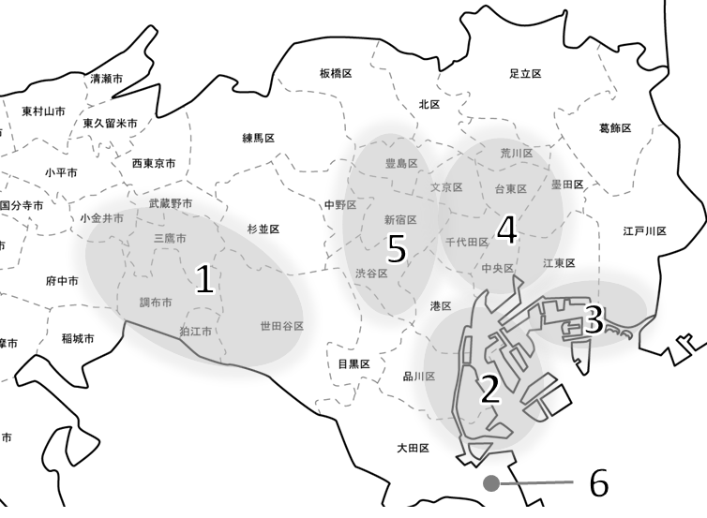
各エリア内の活動場所の例（ラストマイル・ライブサイト候補地）
１．武蔵野エリア
東京スタジアム・武蔵野の森総合スポーツプラザ（調布市）、馬事公苑
（世田谷区） 、都立井の頭恩賜公園（武蔵野市）
２．台場エリア
有明アリーナ・有明体操競技場・青海アーバンスポーツ会場・
海の森クロスカントリーコース（江東区）、お台場海浜公園（港区）、
潮風公園（品川区）、大井ホッケー競技場（品川区／大田区）、品川新駅(仮称)
前用地 等
３．湾岸エリア
東京辰巳国際水泳場・オリンピックアクアティクスセンター（江東区）、カヌー・
スラローム会場（江戸川区）、アーチェリー会場(夢の島公園)（江東区） 等
４．都市部エリア
日本武道館・東京国際フォーラム・都立日比谷公園（千代田区）、国技館
（墨田区）、都立上野恩賜公園（台東区） 等
５．代々木エリア
新国立競技場（新宿区）、東京体育館・国立代々木競技場・都立代々木公園
（渋谷区）、池袋西口公園（豊島区）、都庁都民広場（新宿区） 等
６．その他
羽田空港（大田区）

エリア区分のイメージ

 | 希望エリア外での活動が可能か

 |  |  | 可能であれば１、 不可能であれば２を選択してください。

話すことのできる言語
 | 英語のレベル【必須】
 |  |  | 話せない場合は１、簡単な会話ができる場合は２ 日常会話ができる場合は３、ビジネス会話ができる場合は４を選択してください。
 | 英語の資格・スコア等

 |  | 例）英検３級。TOEIC600点。英語が母国語である。
 | 日本語、英語以外で話すことのできる言語と、そのレベル、資格等があれば入力してください。

 |  | 例）ドイツ語技能検定１級。中国語検定２級
職業
 | 職業【必須】

 |  | 例）会社員、公務員、自営業、学生、パート・アルバイト、その他
資格、スキル、経験
 | 防災・防犯・救命救急に関する資格、スキル又は経験等があれば入力してください。

 |  | 例）医師、看護師、救急救命士、救命講習受講
 | 観光・交通案内に関する資格、スキル又は経験等があれば入力してください。

 |  | 例）通訳案内士、東京シティガイド検定、観光英語検定、外国人おもてなし語学ボランティア育成講座受講
 | 手話に関する資格、スキル又は経験等があれば入力してください。

 |  | 例）手話技能検定３級
 | その他ボランティア活動に活かせる資格、スキル又は経験等があれば入力してください。

 | 応募の動機やボランティアに対する意気込みがあれば入力してください。

確認事項
 | １．大会における都市ボランティア以外のボランティア情報（東京都からの提供）を希望しますか【必須】
 |  |  | 希望する場合は１、 希望しない場合は２を選択してください。
 | ２．応募・参加に当たっての留意事項及び個人情報保護方針の確認【必須】
 |  |  | 同意される方は１を入力してください。
 | ３．都市ボランティアへの推薦のため、個人情報を東京都に提供することについて【必須】
 |  |  | 同意される方は１を入力してください。
 | ４．平成30年11月４日現在、区内に１年以上在住していること（応募要件）を住民票で確認することについて【必須】
 |  |  | 同意される方は１を入力してください。
 | ５．親権者又は未成年後見人の同意【応募時点で未成年の方必須】
 |  |  | 同意を得ている方は１を入力してください。
 | ※２～５の同意がない場合、東京都への推薦は行いません。
面談スケジュール調査
 | 面談の対象者となられた方は、12月17日（月）までの平日で、区が指定する日時に面談を受けていただきます。
 | 面談の実施日時について、下記よりお選びください。【必須】
 |  |  | いつでもよい場合は１、夜間（18時～21時）を希望する場合は２、 その他（具体的な日時の希望がある）の場合は３を選択してください。
 |  | ３を記入した方は、下記に日時の希望等を入力してください。

 |  | 例）金曜日の面談は不可。 ※介助が必要な方とその介助者は、同じ日時で面談を受けていただきますので、日時の希望がある場合は、日程を調整のうえ、入力してください。 ※面談日時は必ずしも希望通りになるとは限りません。

 | ○提出前にご確認ください。
 | 必須項目（グレーの網掛け箇所 ）はすべて入力されていますか。

